清单及案例
序号 | 房产证号 | 房屋所有权人 | 坐落 | 建筑面积 | 总楼层 | 所在楼层
1 | X京房权证朝字第1149024号 | 中国电气进出口有限公司 | 朝阳区八里庄北里216号楼8层4单元803 | 315.73 | 32（-2） | 8 | 7735821 | 24501.380927 | 0.0037244269225
2 | X京房权证朝字第1149027号 | 中国电气进出口有限公司 | 朝阳区八里庄北里216号楼10层4单元1003 | 315.73 | 32（-2） | 10 | 7793444 | 24683.888132
 |  |  |  | 631.46
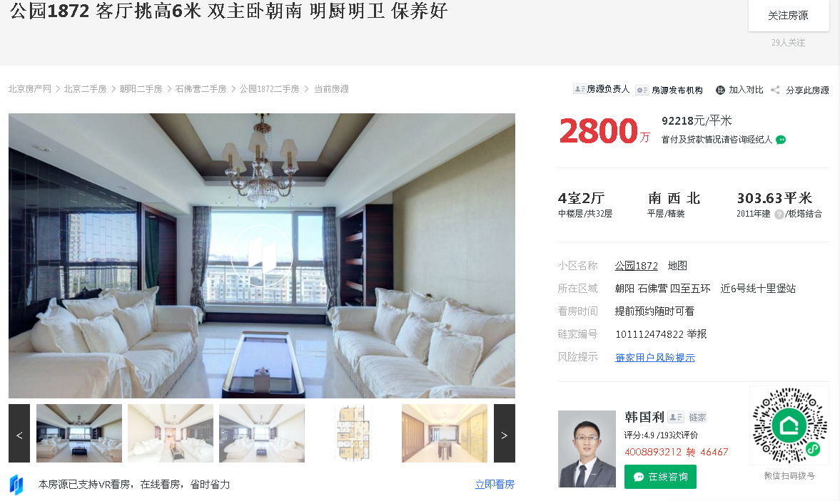

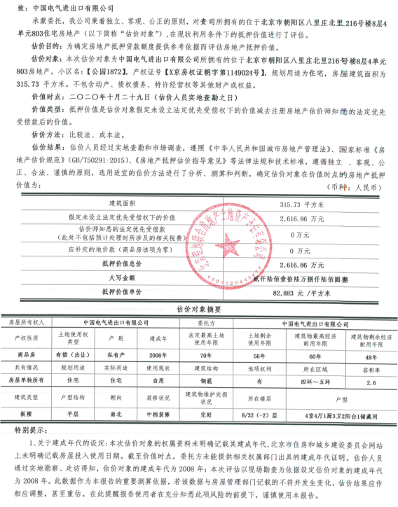

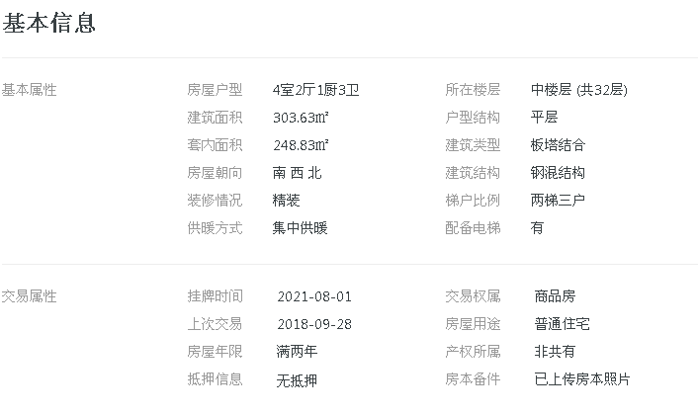

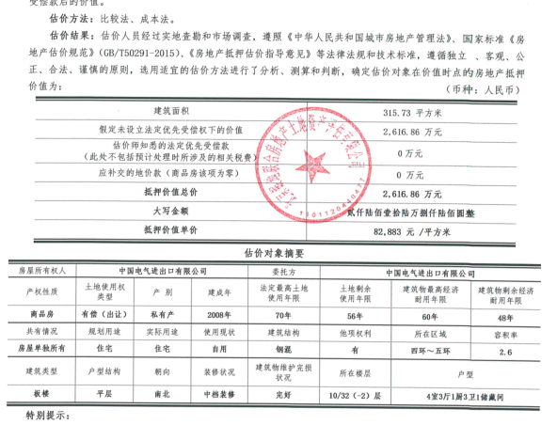

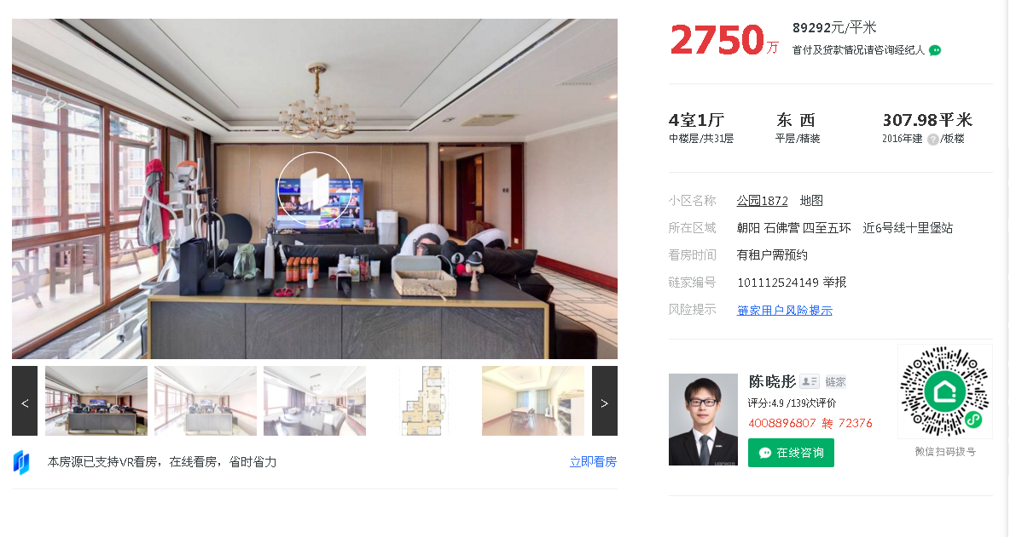

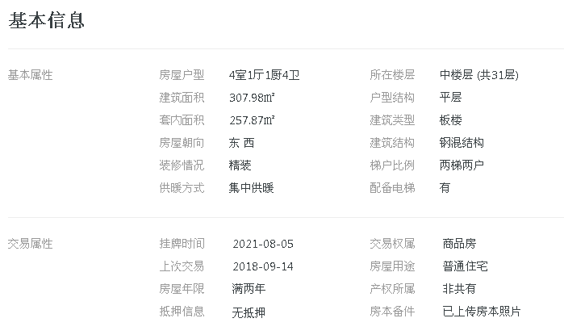

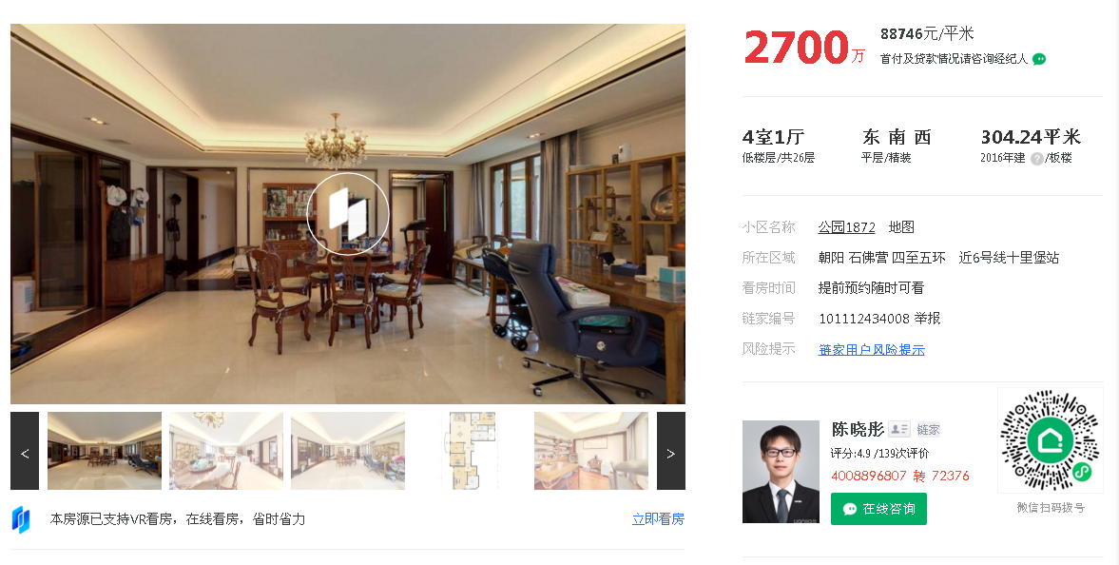

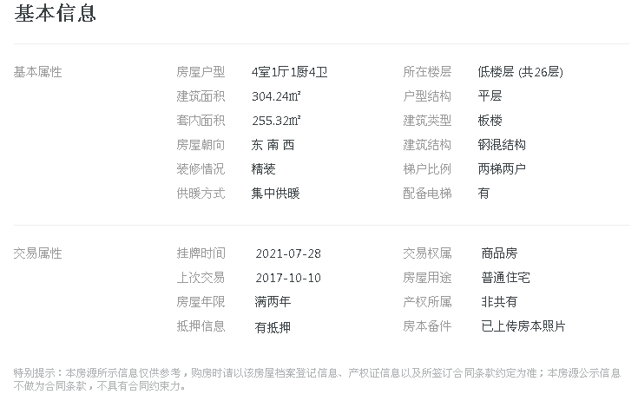

Sheet0
地块名称 | 城市 | 规划用途 | 建设用地面积 | 规划建筑面积 | 容积率 | 出让方式 | 截止时间 | 受让单位 | 起始价 | 成交价 | 成交楼面价 | 溢价率
北京市海淀区东升镇京昌路楔形绿地棚户区改造项目(二期)0803-631-1块R2二类居住用地(配建“保障性租赁住房”) | 北京市 | 住宅用地 | 25289.72 | 61500 | 2.43 | 挂牌 | 2021-10-13 | 暂未公布,待公布后补齐 | 419000 | 444000 | 72195.11 | 5.97
北京市通州区于家务TZ11-0200-6003、6006地块R2二类居住用地、TZ11-0200-6002地块A334托幼用地 | 北京市 | 综合用地(含住宅) | 25189.62 | 37104 | 6003,6006≤1.6;6002≤0.8 | 挂牌 | 2021-10-12 | 北京通州房地产开发有限责任公司 | 29500 | 29500 | 7950.63 | 0
北京市石景山区首钢园区东南区土地一级开发项目1612-829地块F1住宅混合公建用地(配建“保障性租赁住房”) | 北京市 | 住宅用地 | 11822.2 | 35466 | 3 | 挂牌 | 2021-10-12 | 中海企业发展集团有限公司 | 116000 | 116000 | 32707.38 | 0
北京市大兴区西红门镇DX04-0102-6011、6014地块R2二类居住用地(配建“保障性租赁住房”) | 北京市 | 住宅用地 | 71316.9 | 178292.25 |  | 挂牌 | 2021-10-12 | 华润置地开发(北京)有限公司和中铁置业集团北京有限公司 | 685000 | 685000 | 38420.06 | 0
北京市朝阳区十八里店朝阳港一期土地一级开发项目1303-693地块R2二类居住用地 | 北京市 | 住宅用地 | 27366.58 | 68416 | 2.5 | 挂牌 | 2021-10-12 | 北京金隅地产开发集团有限公司和北京昆泰控股集团有限公司 | 376000 | 376000 | 54957.9 | 0
北京市房山区长沟镇新型城镇化建设北部浅山区土地一级开发项目FS12-0100-6017地块R2二类居住用地 | 北京市 | 住宅用地 | 72250 | 79475 | 1.1 | 挂牌 | 2021-10-12 | 北京城建房地产开发有限公司 | 98300 | 98300 | 12368.67 | 0
北京市平谷区马昌营镇(沥青厂)PG12-0102-6001、6002地块R2二类居住用地、0004地块公园绿地、0019地块防护绿地 | 北京市 | 住宅用地 | 30675.92 | 76689.8 | ≤2.5 | 招标 | 2021-09-24 | 北京城乡房屋建设开发有限责任公司 | 0 | 34710 | 4526.02 | 0
北京市昌平区中关村生命科学园三期及北四村棚户区改造和环境整治项目CP00-1805-6001、6002地块R2二类居住用地、CP00-1805-6009地块A33基础教育用地(配建“公共租赁住房”) | 北京市 | 综合用地(含住宅) | 67586.43 | 149027 | 6001≤2.2,6002≤2.5,6009≤0.9 | 挂牌 | 2021-05-08 | 华通置业有限公司、北京领华房地产开发有限公司、北京嘉晨置业合伙企业(有限合伙) | 475000 | 499000 | 33483.87 | 5.05
北京市密云区檀营乡6005地块R2二类居住用地 | 北京市 | 住宅用地 | 58351.58 | 116703 | ≤2.0 | 挂牌 | 2021-05-08 | 北京祥业房地产有限公司、北京首都开发股份有限公司、北京兴添咨询服务有限公司、北京花亿里房地产开发有限公司联合体 | 151200 | 173800 | 14892.5 | 14.95
北京市通州区宋庄镇双埠头村、大庞村、大兴庄村土地一级开发项目TZ03-0403-6001、6004、6007、6010、6021、6024地块R2二类居住用地、6018地块B1商业用地、6009地块A334幼儿园用地 | 北京市 | 综合用地(含住宅) | 104979.3 | 177256.92 | r2≤1.8、1.6,b1≤1.8,a334≤0.8 | 挂牌 | 2021-05-08 | 北京兴远慧业科技有限公司 | 447000 | 451600 | 25477.13 | 1.03
北京市朝阳区崔各庄乡黑桥村、南皋村棚户区改造项目30-L06地块F1住宅混合公建用地 | 北京市 | 综合用地(含住宅) | 23471.66 | 70415 | ≤3.0 | 挂牌 | 2021-05-08 | 北京兆悦房地产开发有限公司 | 243500 | 280000 | 39764.25 | 14.99
北京城市副中心1201街区FZX-1201-0019、0020、0040地块R2二类居住用地、0016地块F3其他类多功能用地、0039地块A51医院用地(配建“国际人才社区住房”) | 北京市 | 综合用地(含住宅) | 124063.23 | 240662.81 | r2≤2.0;f3≤2.5;a51≤1.3 | 挂牌 | 2021-05-08 | 北京京投诚达科技发展有限公司 | 358000 | 411500 | 17098.61 | 14.94
北京市昌平区东小口镇马连店1803-610地块R2二类居住用地 | 北京市 | 住宅用地 | 31537.81 | 88306 | ≤2.8 | 挂牌 | 2021-05-08 | 华通置业有限公司、北京领华房地产开发有限公司、北京嘉晨置业合伙企业(有限合伙) | 343000 | 361000 | 40880.56 | 5.25
北京市海淀区海淀镇树村棚户区改造B-1北地块R2二类居住用地 | 北京市 | 住宅用地 | 57020.91 | 92371 | ≤1.6 | 挂牌 | 2021-05-08 | 北京陕创企诚置业有限公司 | 621000 | 637000 | 68961.03 | 2.58
北京市朝阳区豆各庄乡孙家坡村1306-638地块F1住宅混合公建用地 | 北京市 | 综合用地(含住宅) | 85059.12 | 242377.36 | ≤2.8 | 挂牌 | 2021-05-08 | 北京宁诚置业有限公司 | 593000 | 682000 | 28137.93 | 15.01
北京市昌平区北七家镇中心起步区(暨海鶄落新村建设)土地一级开发项目一期HQL-09地块R2二类居住用地 | 北京市 | 住宅用地 | 16028.4 | 25645.44 | ≤1.6 | 挂牌 | 2021-05-08 | 北京天时汤山房地产投资发展有限公司 | 55500 | 66600 | 25969.52 | 20
北京市朝阳区王四营乡土地一级开发项目一期1304-L01地块R2二类居住用地 | 北京市 | 住宅用地 | 32382.01 | 80955 | r2≤2.5 | 挂牌 | 2021-05-08 | 保利(北京)房地产开发有限公司、北京润置商业运营管理有限公司、北京金泰慧业科技有限公司联合体 | 300000 | 315000 | 38910.51 | 5
北京城市副中心0302街区FZX-0302-6004、6002地块F1住宅混合公建用地、A334托幼用地 | 北京市 | 综合用地(含住宅) | 44474.33 | 95931.32 | f1≤2.4,a334≤0.8 | 挂牌 | 2021-05-08 | 北京城建投资发展股份有限公司、北京迪多纳企业管理有限公司联合体 | 179200 | 224000 | 23350.04 | 25
北京市朝阳区崔各庄乡黑桥村、南皋村棚户区改造项目30-L01-01地块R2二类居住用地(配建“公共租赁住房”) | 北京市 | 住宅用地 | 41186.94 | 102967 | ≤2.5 | 挂牌 | 2021-05-08 | 北京润置商业运营管理有限公司、保利(北京)房地产开发有限公司、北京金泰辉华科技有限公司 | 443000 | 509400 | 49472.16 | 14.99
北京市丰台区长辛店镇张郭庄村A区FT00-0203-6145、FT00-0203-6159地块R2二类居住用地 | 北京市 | 住宅用地 | 74400.31 | 171120.71 | ≤2.3 | 挂牌 | 2021-05-08 | 北京首都开发股份有限公司、北京承华房地产开发有限公司 | 590000 | 620000 | 36231.73 | 5.08
北京市朝阳区王四营乡土地一级开发项目一期1304-L03地块R2二类居住用地 | 北京市 | 住宅用地 | 48808.67 | 122022 | r2≤2.5 | 挂牌 | 2021-05-08 | 北京城建投资发展股份有限公司、招商局地产(北京)有限公司、五矿盛世广业(北京)有限公司联合体 | 519000 | 545000 | 44664.08 | 5.01
北京市朝阳区金盏乡小店村3005-08地块R2二类居住用地 | 北京市 | 住宅用地 | 38953.3 | 50639 | ≤1.3 | 挂牌 | 2021-05-08 | 北京璞北管理咨询有限公司 | 258300 | 268300 | 52982.87 | 3.87
北京市朝阳区东坝北东南一期土地储备项目1104-612西侧地块R2二类居住用地 | 北京市 | 住宅用地 | 17102.49 | 47887 | ≤2.8 | 挂牌 | 2021-05-08 | 中冶置业集团有限公司、宁波雨航企业管理合伙企业(有限合伙) | 217000 | 228000 | 47612.08 | 5.07
北京市大兴区大兴新城核心区H组团DX00-0106-001a、001b地块R2二类居住用地、A334基础教育用地 | 北京市 | 综合用地(含住宅) | 94973.86 | 192900 | ≤2.0 | 挂牌 | 2021-05-08 | 中冶置业集团有限公司、宁波雨航企业管理合伙企业(有限合伙) | 595000 | 625000 | 32400.2 | 5.04
北京市大兴区旧宫镇DX05-0102-6101、6102、YZ00-0801-0015、0016地块B4综合性商业金融服务业用地、U17邮政设施用地、R2二类居住用地(配建“公共租赁住房”)国有建设用地使用权出让 | 北京市 | 综合用地(含住宅) | 38598.46 | 82574 | 6101≤1.5;6102≤1;0015;0016≤2.5 | 挂牌 | 2021-05-08 | 北京住总房地产开发有限责任公司、北京首都开发股份有限公司 | 142000 | 163000 | 19739.86 | 14.79
北京市怀柔区刘各长村棚户区改造土地开发项目HR00-0101-6049、6200、6201、6202、6203地块R2二类居住用地等 | 北京市 | 综合用地(含住宅) | 115536.75 | 211725 | ≤1.83 | 挂牌 | 2021-05-08 | 北京天恒正同资产管理有限公司、青岛越星房地产开发有限公司 | 457000 | 457000 | 21584.59 | 0
北京市大兴区大兴新城核心区D、K组团土地一级开发DX00-0102-6006、6010、6018、6024、6026地块R2二类居住用地等 | 北京市 | 综合用地(含住宅) | 108243.94 | 262360.75 | ≤2.42 | 挂牌 | 2021-05-08 | 北京骏盛企业管理咨询有限公司、北京骏磊企业管理咨询有限公司、天津兴辉企业管理咨询有限公司 | 452000 | 452000 | 17228.18 | 0
北京市门头沟区永定镇冯村、何各庄MC00-0013-0077、MC00-0013-0081、MC00-0013-0087等地块R2二类居住用地、S4社会停车场用地 | 北京市 | 综合用地(含住宅) | 52916.1 | 51938.27 | ≤1.1 | 挂牌 | 2021-05-08 | 北京雅盛房地产开发有限公司 | 153000 | 153000 | 29458.04 | 0
北京市丰台区长辛店镇张家坟村15-1、21-5地块R2二类居住用地 | 北京市 | 住宅用地 | 90083.7 | 126117.18 | ≤1.4 | 挂牌 | 2021-05-08 | 天津城茂置业有限公司 | 367000 | 371000 | 29417.09 | 1.09
北京市朝阳区崔各庄乡黑桥村、南皋村棚户区改造项目30-L04地块R2二类居住用地(配建“公共租赁住房”) | 北京市 | 住宅用地 | 34118.69 | 85297 | ≤2.5 | 挂牌 | 2021-05-08 | 招商局地产(北京)有限公司、北京城建投资发展股份有限公司 | 367000 | 422000 | 49474.19 | 14.99

